시트1
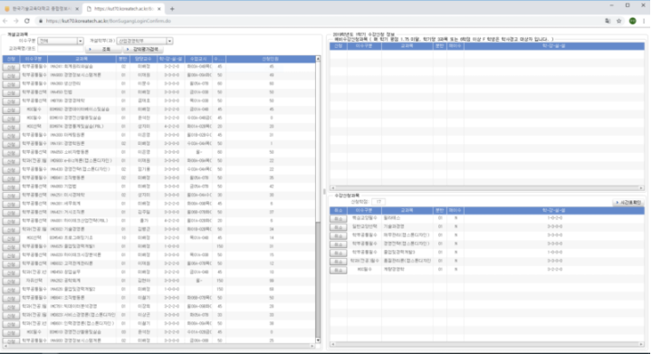
대학교 포탈(수강신청)

구분 | 서비스(메뉴) | 필요 기능 | 기능 설명 | 레퍼런스 | 우선순위

사용자 | 수강신청 | 강의 코드 검색 | 강의 코드로 검색하면 해당 강의 코드와 일치하는 강의들이 나온다
 |  | 강의명 검색 | 강의명으로 검색하면 해당 강의명과 일치하는 강의들이 나온다
 |  | 수강신청 | 강의를 선택하고 수강신청 버튼을 클릭하면 수강신청이 진행된다. - 해당 강의에 정원이 다 차지 않고 학생 시간표중 겹치는 강의가 없으면 수강신청 완료 - 해당 강의에 정원이 다 차거나 학생 시간표중 겹치는 강의가 있으면 수강신청 실패
 |  | 강의 확인 | 선택한 강의 정보를 보여준다. - 강의명,강의코드, 강의교수, 강의일정 , 학점, 시간표, 정원, 신청인원, 이수구분, 분반
 |  | 수강신청시간표 | 수강신청 완료된 강의 시간표를 확인한다
 | 회원가입(학생) | 학생 정보 입력 | 학생의 필수 정보와 선택 정보를 입력한다 - 필수정보 : 아이디, 비밀번호, 비밀번호 확인, 이름, 주민번호, 학과, 학생구분(학부,석사,박사) - 선택정보 : 이메일, 핸드폰번호, 주소
 |  | 아이디 중복 체크 | 입력한 아이디가 중복되었는지 확인한다
 |  | 주소 입력 | 우편번호 또는 주소를 클릭하면 주소를 검색하는 창을 통해 주소를 입력한다
 |  | 회원가입 요청 | 회원가입 버튼을 클릭하면 회원 가입을 요청한다
 | 회원가입(교수) | 교수 정보 입력 | 학생의 필수 정보와 선택 정보를 입력한다 - 필수정보 : 아이디, 비밀번호, 비밀번호 확인, 이름, 주민번호, 학과, 학사졸업학교, 석사졸업학교 - 선택정보 : 이메일, 핸드폰번호, 주소, 박사 졸업학교
 |  | 아이디 중복 체크 | 입력한 아이디가 중복되었는지 확인한다
 |  | 주소 입력 | 우편번호 또는 주소를 클릭하면 주소를 검색하는 창을 통해 주소를 입력한다
 |  | 회원가입 요청 | 회원가입 버튼을 클릭하면 회원 가입을 요청한다
 | 수강 취소 | 수강 취소 | 수강 신청한 강의를 취소한다
관리자 | 강의 등록 | 강의 등록 | 새 강의를 등록한다. 새 강의에는 다음 내용을 입력한다. - 강의명, 강의코드, 강의교수, 강의일정, 학점, 시간표, 정원, 이수구분, 분반
 | 강의 수정 | 강의 수정 | 잘못된 강의 내용을 수정한다
 | 회원가입 | 회원가입수락 | 사용자가 회원가입을 요청하면 관리자가 수락 또는 거절한다.
공통 | 로그인 | 로그인 | 입력한 아이디와 비밀번호가 같으면 로그인한다
 | 로그아웃 | 로그아웃 | 로그아웃을 한다
 | 마이페이지 | 회원 정보 수정 | 비밀번호, 이메일, 핸드폰번호, 주소를 수정한다
 |  | 이메일 인증 | 이메일 인증을 한다.
 |  | 본인인증 | 전화번호를 통해 본인인증을 한다
 | 비밀번호 찾기 | 이메일로 비밀번호 찾기 | 인증된 이메일로 비밀번호를 찾는다
 |  | 휴대폰 번호 비밀번호 찾기 | 아이디를 입력한 후 휴대폰 번호를 인증하여 본인 인증 후 비밀번후를 수정한다
 | 아이디 찾기 | 이메일로 아이디 찾기 | 본인 이름과 인증된 이메일을 입력하여 아이디를 찾는다
 |  | 휴대폰 번호 비밀번호 찾기 | 본인 이름과 휴대폰 번호를 이용하여 본인 인증 후 비밀번호를 찾는다

